一覧表
≪大切な方への贈り物、ご自宅でのディナー等に≫ フェニックス・シーガイア・リゾート・深水 政信総料理長考案レシピ
商品名 | ANA FINDELISHグルメ紀行ボックス 宮崎

調理完成イメージ ～ご自身で作る楽しみ！～
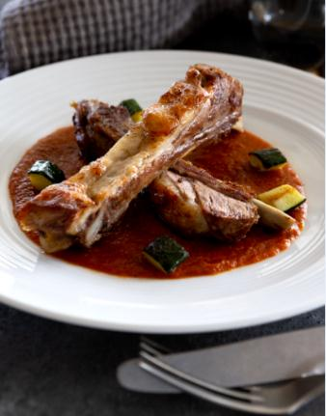
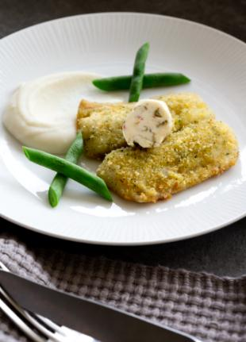

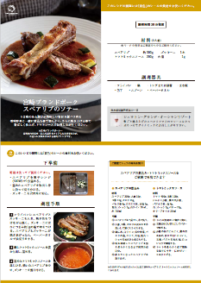
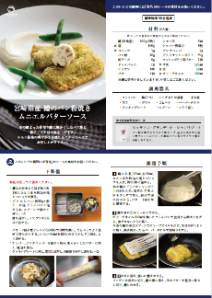

消費期限 | お届け日含め２日間 （但し、北海道、九州、沖縄へのお届けはお届け日当日が消費期限となります）
お届け 最終 | 10月20日申し込み締切 10月31日最終お届け
内容 | ①食材 「宮崎ブランドポークスペアリブのソテー」（2人前） ②食材 「宮崎県産鱧のパン粉焼きムニエルバターソース」(2人前） ③ANA FINDELISHオリジナルラベル地酒 宮崎芋焼酎 あくがれ１４°（300ｍｌ 1本) ④ANA FINDELISHオリジナル小皿（2枚） ⑤宮崎の旅気分が味わえる品々 （フェニックス・シーガイア・リゾート施設案内、宮崎観光案ガイドブック、花旅みやざきガイド、 キキタビ冊子、キキタビご朱印帳、宮崎焼酎印帳、宮崎ブランドポークの案内）
商品 特長 完成イメージ | 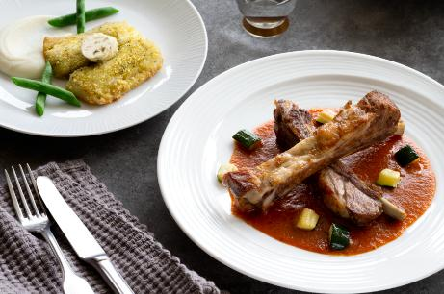 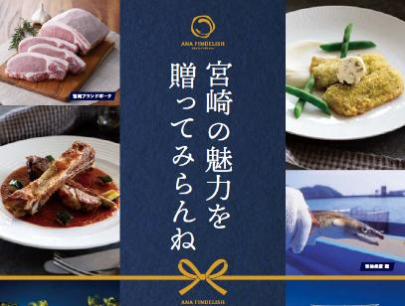 ちょっと贅沢なご自宅用や大切な方へのお贈りものとして人気の「ANA FINDELISHグルメ紀行ボックス」。７月-10月はフェニックス・シーガイア・リゾート 深水政信総料理長考案のレシピが登場！宮崎の魅力、シーガイアの味がギュッと詰まった逸品です。 宮崎と言えば「地鶏」や「チキン南蛮」が有名ですが、その他にも多くの素材があります。今回は宮崎県が推す2品。「宮崎ブランドポーク」と「宮崎県産鱧（はも）」を使った料理を深水総料理長がプロの味をご家庭でも楽しめるようアレンジいたしました。 宮崎の地酒焼酎「あくがれ１４°」や「ANA FINDELISHオリジナル小皿」も入っています。

注文書
宮崎県ゆかりの皆様限定 ≪ANA FINDELISH グルメ紀行ボックス宮崎 特別販売ご注文書≫
お申込者 |  | フリガナ |  | フリガナ
 |  | （おところ） 〒 |  | お名前 | 様
 |  |  |  | 電話番号 | （ ）
メールアドレス |  | ＠

お届け先 （住所） |  | フリガナ |  | 商品名
 |  | （おところ） 〒 |  | グルメ紀行ボックス宮崎 通常：ANAマイルセレクション：１００００マイル商品
 |  |  |  | → 特別価格：6,000円（税・送料込）
お届け先 （お名前） |  | フリガナ
 |  | 様 （お申込者とお届け先が異なる場合はご記入ください）
 |  | 【ご注意】ご自宅、ご贈答先等、必ずお届けご希望日時にご在宅、お受け取り可能な住所をご記入ください。
お届け先 （電話番号） |  | （ ） ※宅配業者より配送日ご連絡できる番号をご記入ください。
お届けご希望日 |  | ※商品特性上、食材の消費期限は納品日含め2日間となります。 2020年 月 日 （ ） ※お申込み日より10日後以降のご指定でお願いします。 ※最終お届け日は10月31日（土）までとなります。
ご希望の時間帯 (ご希望時間帯○印をお付けください） |  | 午前（8－12時） ・ 午後（14－16時） ・ （16－18時） ・ （18－20時） ・ （19－21時）
 |  | ※交通事情や天候状況、災害などの発生、その他さまざまな条件によりご希望の時間帯にお届けすることができない場合があります。
代金お振込み口座 ★お届けご希望日の ７日前迄に お振込みください。 |  | ■ 三井住友銀行 ■ 支店名 ： 本店営業部 ■ 口座番号 ： （当）２６０６９３ ■ 振込先 ： カ）エーエヌエーケータリングサービス |  |  | ※お振込み手数料はお客様ご負担でお願いいたします。 ※ご請求書発行は行いませんので、ご納品日７日前までに必ず左記お振込口座へお振込をお願いいたします。

ご注文方法 |  | 本用紙に必要事項ご記入の上、下記お申込み専用メールアドレスまでメールにてお申込みください。 (株)ＡＮＡケータリングサービス 外販事業部新規事業開発課 お申込み専用メールアドレス ： anafin@anac.co.jp

お申込み期日 |  | ～2020年10月20日受付分まで （最終お届け日：10月31日迄となります）

◆商品は要冷蔵です。 ◆送料は無料となります（商品価格に含まれます）。 ◆ご注文の際、お届け希望日はお申込み日より１０日後以降のご指定でお願いします。 ◆消費期限はお届け日を含む２日間となります。 但し、毎週月曜日・木曜日及び8/9着はお届け日当日が消費期となります。 また北海道、九州、沖縄へのお届けは全日お届け日当日が消費期限となりますのでご注意ください。 ◆お届け不可日：8/10,8/11、9/21-24はお届け日指定ができません。 上記に加え北海道、九州、沖縄へのお届けは毎週火曜日、金曜日および8/12もお届け不可日となります。 ◆万一お届けご指定日時にご不在等で引き取りできず消費期限を過ぎた場合は返品扱いとなります。返金は不可となりますのでご注意 ください。 ◆離島へのお届けは恐れりますが、不可とさせていただいております。 ◆変更・取り消しはお届け指定日の１０日前まで承ります。１０日を切っての変更、取り消しはできません。ご返金不可となりますのでご注意ください。変更・取り消しは以下までお願いいたします。 変更・お取消しご連絡先：【株式会社ANAケータリングサービス】 外販事業部 新規事業開発課 （anafin@anac.co.jp）】までメールにて受付。

7-10月
期間限定発売中！
商品名 |  | 商品案内 | 商品内容 (食材は２人前となります） |  | 販売価格 | 数量 | お買上合計金額
グルメ紀行ボックス宮崎 通常 ANA10,000マイル交換商品 要冷蔵 |  | 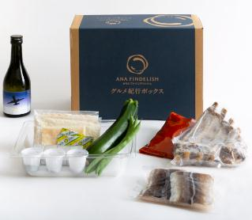 | ①食材 （2人前） |  | 特別 販売価格 （税・送料込） |  | ¥0
 |  |  | 「宮崎ブランドポークスペアリブのソテー」
 |  |  | ②食材（2人前）
 |  |  | 「宮崎県産鱧のパン粉焼きムニエルバターソース」
 |  |  | ③FINDELISHオリジナルラベル地酒
 |  |  | 宮崎芋焼酎 あくがれ１４°（300ｍｌ 1本) |  | ¥6,000
 |  |  | ④FINDELISHオリジナルラベル小皿（2枚）

 |  |  | ⑤宮崎の旅気分が味わえる品々
 |  |  | フェニックス・シーガイア・リゾート案内他各種観光ガイド等
 | ※未成年者の飲酒および未成年者への酒類の販売は、法律で禁止されております。 ※商品、グッズの画像はイメージになります。

